상품제안서
모두애 유리빨대 4종세트 (제로 웨이스트) | 상품코드: S25651

 |  |  |  |  |  |  | 02-713-8555 | www.synergygift.co.kr
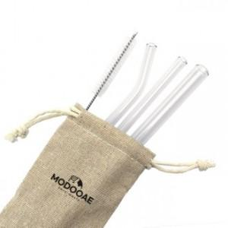

【상세/제작정보】 | <p style="text-align: center; " align="center">&nbsp;</p>

【인쇄/포장옵션】 | 스티커, 풀칼라 / 종이상자

【공급단가】 | 수량 | 100~ | 300~ | 500~ | 1,000~ | 3,000~
*VAT별도 | 단가 | 3,640원 | 3,510원 | 3,370원 | 3,240원 | 3,150원

【상품 URL】 | https://www.synergygift.co.kr:443/src/goods_detail.php?gdno=25651

